Solicitud gráfica
 | Área: | Matemáticas |  |  | Fecha:
 | Grado: | 7 |  |  | 2016-01-29
 | Título del tema: | Los números racionales |  |  | ¿Cuaderno de estudio o recurso? | Recurso
 | Editor: | Adriana Ma. Pachón |  |  | Motor del recurso | M101

 | Código guión o recurso: | MA_07_05_CO_REC380 | ← Para determinar este código, visite la hoja de Ayuda
 |  |  |  |  | ESPECIFICACIÓN DE ARCHIVOS A ENTREGAR
Núm. | Archivo Shutterstock o ruta en web | Imagen para: | Tipo | Ubicación de la imagen en el recurso M101 | Nombre imagen SMALL | Tamaño imagen SMALL | Nombre imagen ZOOM | Tamaño imagen ZOOM | Descripción | Observaciones
IMG01 | Descripcion | Recurso M101 | Ilustración | Contenido | MA_07_05_CO_REC380_IMG01n.png | 286 x 286 px | MA_07_05_CO_REC380_IMG01a.png | 500 x 500 px | Ver carpeta anexa | 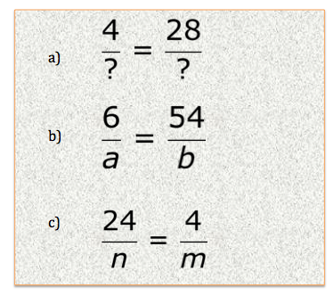
IMG02 | Descripcion | Recurso M101 | Ilustración | Contenido | MA_07_05_CO_REC380_IMG02n.png | 286 x 286 px | MA_07_05_CO_REC380_IMG02a.png | 500 x 500 px | Generar una tabla con la información presentada. Los colores pueden variar. Texto de la image: Número Natural Entero Racional 53 -8 (ver en carpeta MA_07_05_CO_REC380_IMG02d) -2,08 -3,1803030… 20,05 0,4408408408… | 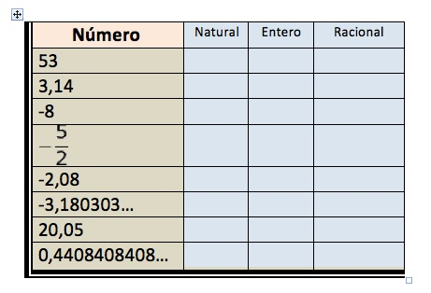
IMG03 | Descripcion | Recurso M101 | Ilustración | Contenido | MA_07_05_CO_REC380_IMG03n.png | 286 x 286 px | MA_07_05_CO_REC380_IMG03a.png | 500 x 500 px | Texto de la imagen (hacer caso al siguiente listado no a la imagen): 1. Todo número natural puede representarse como una expresión fraccionaria. 2. Ningún número racional en un número entero. 3. Todo número entero es un número racional. 4. Todo número racional puede expresarse en forma fraccionaria. 5. Algunos números enteros no son racionales. | 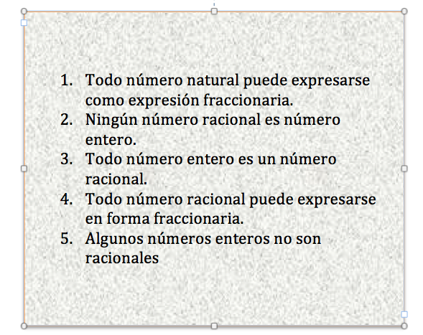
IMG04 | Descripcion | Recurso M101 | Ilustración | Contenido | MA_07_05_CO_REC380_IMG04n.png | 286 x 286 px | MA_07_05_CO_REC380_IMG04a.png | 500 x 500 px | Textos de la primera columna: 2,05 5,313131… 2,62222… 1,5 4,864 3,8953535… Para los textos de la segunda columna, ver carpeta anexa. | 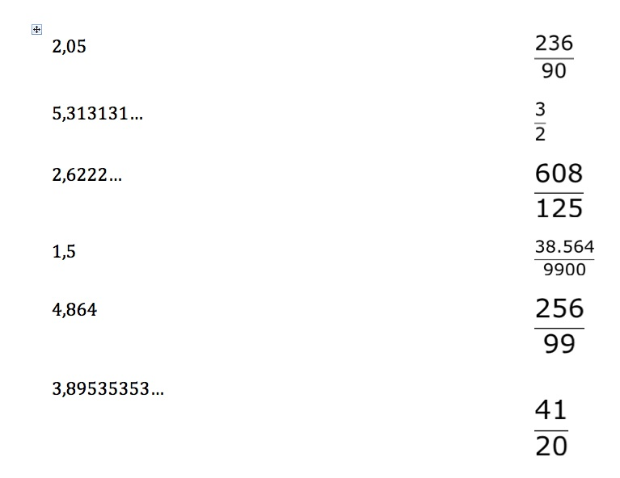
IMG05 | Descripcion | Recurso M101 | Ilustración | Contenido | MA_07_05_CO_REC380_IMG05n.png | 286 x 286 px | MA_07_05_CO_REC380_IMG05a.png | 500 x 500 px | Para los números decimales: 3,724 2,6 -2,1 Para las fracciones, ver carpeta anexa. | 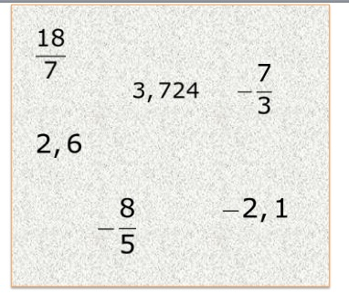
IMG06 | Descripcion | Recurso M101 | Ilustración | Contenido | MA_07_05_CO_REC380_IMG06n.png | 286 x 286 px | MA_07_05_CO_REC380_IMG06a.png | 500 x 500 px | Textos de la imagen: (Las letras n, deben ir en cursiva) a) 1,1 < n < 1,2 b) Ver carpeta anexa c) Ver carpeta anexa d) 1,095 < n < 1,098 | 